Лист1
Тип 1 - | П-образный
Тип 2- | Т-образный
Тип 3- | Г-образный
Тип 4- | Н-образный

 |  | Заказ-ордер на производство стальных кровельных костылей

 |  | Тип: | 1 |  | П-образный | (полоса 4х25)

 |  | Параметры:

 |  | A, мм | 300 | 25
 |  | B, мм | 50 | 25
 |  | C, мм | 50 | 25
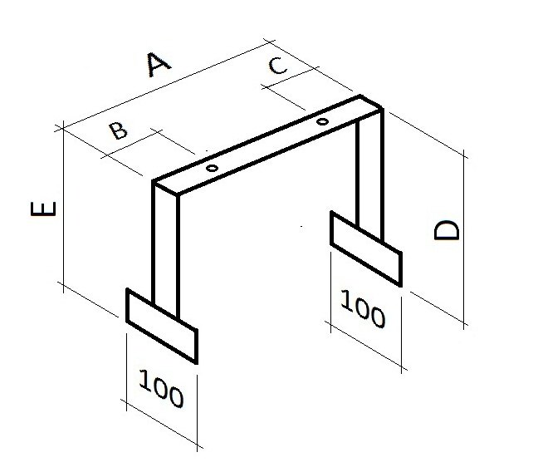
 |  | D, мм | 150 | 25
 |  | E, мм | 150 | 25

 |  | Длина полосы: |  | 750 | мм
 |  | Масса: |  | 0.585 | кг
 |  | Кол-во |  | 10 | шт

 |  | Общая длина: |  | 7.5 | м2
 |  | Общая масса: |  | 5.85 | кг

 |  |  |  |  |  |  | Костыль стальной П-образный | 1

